사용방법
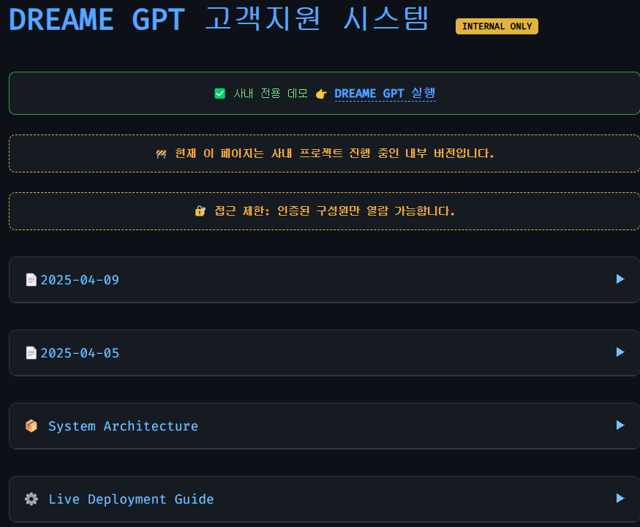
사내 임시 사이트 | https://yoonwhan-ji.github.io/

구동방식
https://wikidocs.net/217883
위키독스 (개발참고자료)
1.3 ChatGPT 프롬프트엔지니어링

1.3 ChatGPT 프롬프트엔지니어링

프롬프트 작성의 중요성
멀티 턴(Multi-turn) 대화
단일 턴(Single-turn) 대화

프롬프트 작성의 중요성

프롬프트는 언어 모델이나 다른 기계 학습 모델에게 원하는 결과를 얻기 위한 지침이나 가이드라 할 수 있습니다. 그 중요성을 이해하기 위해 간단한 예시로 생각해봅시다.

"13 * 17 = ?" 이라는 질문을 받았을 때, 3초 내에 대답하라는 조건이 붙는다면 많은 사람들이 정답을 즉시 내놓을 수 없을 것입니다. 하지만 대답을 하지 못한다고 그 사람이 두 자리 수의 곱셈을 모르는 것이 아닙니다. 간단히 말해, 요구사항이나 제한 조건에 따라 성능이 달라질 수 있습니다.

언어 모델도 이와 유사하게 작동합니다. 단순히 바로 답을 요구하는 것보다, "Let's think step by step"과 같은 프롬프트를 통해 차근차근 단계별로 생각하게 유도하면, 모델은 더 정확한 답을 제공할 수 있습니다.

자주 발생하는 오해 중 하나는, 언어 모델이 특정 질문에 틀린 답을 제공한다면 '아직 이런건 제대로 하지 못하는구나' 라고 생각 하는 것입니다. 하지만 누군가는 같은 문제에 대해 정답을 받기도 합니다. 그 차이는 프롬프트에 의해 결정되는데, LLM모델에서의 성능은 프롬프트의 작성 방식에 크게 의존합니다. 적절한 프롬프트는 모델의 답변의 정확도를 크게 향상시킬 수 있습니다.

실제로 "Let's think step by step"이라는 프롬프트를 사용할 경우, 문제 해결 능력에서 정답률이 18%에서 79%로 크게 상승했다는 연구 결과가 있습니다. 이는 프롬프트 작성의 올바른 방법이 모델의 성능에 얼마나 큰 영향을 미치는지를 잘 보여줍니다.

좋은 프롬프트를 작성하는 5가지 방법에 대해서는 1장 ChatGPT에게 제대로 질문하기 를 참고하면 좋을 것 같습니다.

멀티 턴(Multi-turn) 대화

예를들어 미리 사전에 여러번의 예시와 role을 설정해서 특정한 용도에서 사용할 수 있도록 프롬프트를 조작하는 방법으로 사용할 수 있다.

def prompt(context, question):
return openai.chat.completions.create(
model="gpt-3.5-turbo",
messages=[
{"role": "assistant", "content": "안녕하세요 저는 도서관리 시스템입니다. 책 내용을 알려주시면 해당 책에서 답변을 느리겠습니다."},
{'role': 'user', 'content': f'내가 책 내용을 알려줄게 책 내용은 이렇게 이루어져 있어 Context: {context}'},
{"role": "assistant", "content": "책 내용을 모두 확인하였습니다."},
{"role": "user", "content": question}
],
)

ex) context = "양자역학 책 내용", question = "양자역학에 대한 아인슈타인의 견해"

이런식으로 role을 지정해서 assistant와 user의 가상대화를 만들어두고 들어가야 할 내용들을 함수의 인자값으로 받으면, 찾고 싶은 내용과 질문을 함께 넣음으로써 해당 내용에서 내 질문에 대한 답변을 얻을 수 있다.

2021년까지 학습된 자료만 가지고 있는 GPT한테, 최신의 자료를 넣어두고 그 내에서 답변을 받을 수 있는 방법 중 하나이다.

단일 턴(Single-turn) 대화

대화형식이 아닌, 한번만 호출해서 써야하는 경우에는 단일 턴으로 아래와 같이 사용할 수 있다.

CONTENT = """아래 문맥에 따라 질문에 대답해. 답변은 짧고 간결하게 작성해. 주어진 정보에서 대답할 수 없으면\"답변할 수 없음\"으로 응답해줘

정보 : 2023년 아시안게임 국가별 매달 수 정보야
순위, 국가, 금매달수, 은매달수, 동매달수, 합계
1, 중국, 201, 111, 71, 383
2,일본, 52, 67, 69, 188
3,대한민국, 42, 59, 89, 190
4,인도, 28, 38, 41, 107
5,우즈베키스탄, 22, 18, 31, 71
6, 대만, 19, 20, 28, 67
7, 이란, 13, 21, 20, 54

질문: 2023년 대한민국의 은매달수를 알려줘

답변:
"""

response = openai.chat.completions.create(
model="gpt-3.5-turbo",
messages=[
{"role": "user", "content": CONTENT},
],
temperature=0,
)

이런식으로 사용하면 pre-trained 된 ChatGPT의 한계를 우회적으로나마 극복할 수 있게 된다. 최신의 정보를 어떻게 동적으로 줄 수 있는 지, 토큰 수의 제한이나 답변의 속도를 어떻게 올릴 수 있을 지 고민하는게 핵심과제가 될 것 같다.

1.6.3 벡터 데이터베이스

벡터 데이터베이스
벡터DB 개념
RDB vs VectorDB
벡터 데이터베이스 유형
파인콘
파이스
크로마
위비에이터

벡터 데이터베이스

벡터DB 개념

벡터 데이터베이스는 고차원 벡터 데이터를 저장하고, 이를 기반으로 유사성 검색을 수행할 수 있는 DB

주요 특징

1. 고차원 벡터 저장 및 검색 지원
2. 유사도 검색 (코사인 유사도, 유클리드와 같은 검색)
3. 임베딩 지원
4. 실시간 처리
5. 인덱싱 기반
6. 계산 부하를 분산할 수 있는 수평적 확장 지원

RDB vs VectorDB

1. 데이터 구조

• VectorDB: 벡터(숫자 배열) 형태의 데이터를 저장하고 검색하는 데 최적화되어 있으며, 주로 텍스트, 이미지, 오디오 등의 임베딩 데이터를 다룸.

• RDB (Relational Database): 구조화된 데이터를 테이블로 관리하며, 행과 열로 구성된 관계형 모델을 사용.

2. 검색 방식

• VectorDB: 유사도 기반 검색(예: 코사인 유사도, 거리 측정)을 사용하여 벡터 간의 근접도를 평가.

• RDB: SQL 쿼리를 통해 명확한 조건을 만족하는 데이터를 검색.

3. 사용 사례

• VectorDB: 자연어 처리, 이미지 검색, 추천 시스템 등 유사도를 기준으로 데이터를 검색해야 하는 경우.

• RDB: 재고 관리, 금융 데이터 등 구조화된 데이터를 효율적으로 관리하고 쿼리할 때 사용.

4. 확장성

• VectorDB: 벡터 임베딩 기반의 대규모 데이터 검색 및 처리에 적합하며, 고성능 분산 검색 기능을 제공.

• RDB: 관계형 구조에 기반한 데이터 처리에 적합하지만, 비정형 데이터 확장에는 상대적으로 제한적.

5. 데이터 업데이트

• VectorDB: 임베딩 업데이트나 추가 시 주로 비동기 방식이 사용되며, 실시간 성능 최적화가 필요할 수 있음.

• RDB: 트랜잭션 지원으로 데이터 무결성 보장이 쉬운 반면, 동기 방식으로 실시간 업데이트가 쉽다.

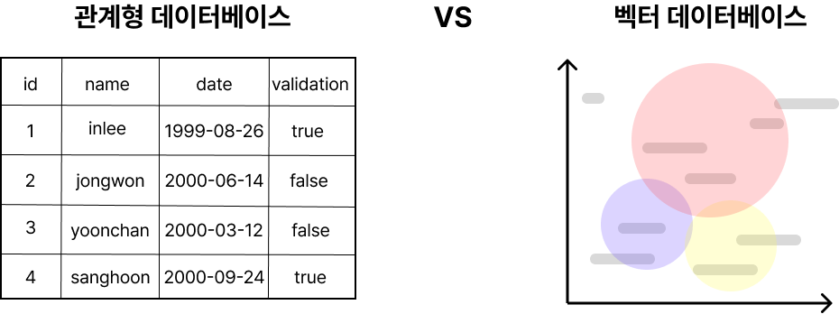

RDB는 엑셀처럼 컬럼과 행의 형태로 데이터를 저장합니다. 각 컬럼은 특정 속성을 나타내며, 데이터는 테이블 형식으로 정리됩니다. 반면, VectorDB는 데이터를 벡터 공간 상의 좌표로 표현합니다. 유사도 검색은 이 벡터 공간에서 특정 점과 가까운 거리에 위치한 데이터를 찾는 과정을 의미합니다. 즉, VectorDB는 데이터 간의 유사도를 벡터 간의 거리로 측정하여 가장 비슷한 값을 효과적으로 검색합니다

벡터 데이터베이스 유형

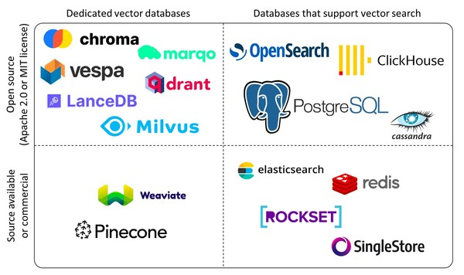

좌측 하단[Pinecone, weaviate] : 상용화된 벡터DB 우측 하단[chroma, vespa, drant 등] : 오픈소스 벡터DB

파인콘

파인콘(Pinecone)은 고차원 벡터 데이터를 저장하고, 이러한 벡터들 사이에서 유사성 검색을 수행할 수 있는 인프라를 제공합니다.

장점 : 빠른 검색 및 쉬운 관리 단점 : 높은 비용

파이스

파이스(FAISS)는 페이스북에서 개발한 라이브러리로, 대규모 벡터 집합에서 효율적으로 유사성 검색을 수행할 수 있도록 설계되었습니다.

장점 : 무료(오픈소스) 단점 : 사용의 복잡성, 특히 대규모 데이터셋의 경우 고성능 검색기능을 구현하기 위해 인덱싱 구조를 이해해야 함

크로마

LLM 어플리케이션 개발을 간소화하도록 설계된 오픈 소스 임베딩 데이터베이스

주요 특징 : - 쿼리, 필터링, 밀도 추정 등 다양한 기능 - 랭체인 및 라마 인덱스 지원

위비에이터

위비에이터(Weaviate)는 고차원 벡터 데이터의 저장과 검색을 지원하는 오픈소스 데이터베이스입니다.

주요 특징 : - 벡터 자동화 : 내장된 ML 모델을 사용하여 텍스트를 자동으로 벡터화 - 오픈소스[Github] 단, 특정 기능을 편리하게 사용하기 위한 유료 서비스도 제공함.

Sheet1
원격조정 인수인계 교육
로그확인 방법 인수인계 교육

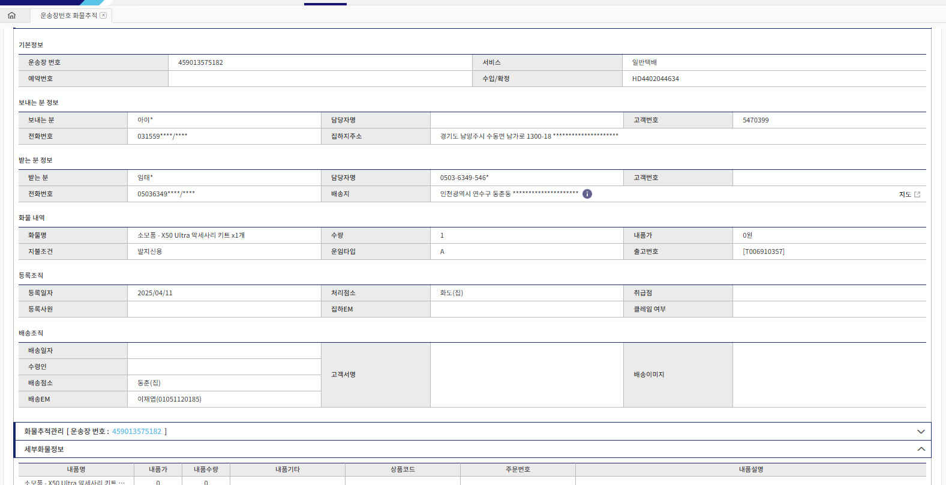

 | 459013575182

010-5112-0185 | 기사번호

 | 1588-0011

 | 010-5590-0411
 | 사용을 하시고 상처날것을 보시고도 _
 | 계속사용한이유는

 | 그제품만의 오류일까 우려 되서 그랬다고함

 | 010-3691-9829 김유진 남편 | 안된다고 팬딩 필요 2025016

